Sheet1
 | 原型图 | 界面需求 | 动画及特效 | 参考
主界面 | 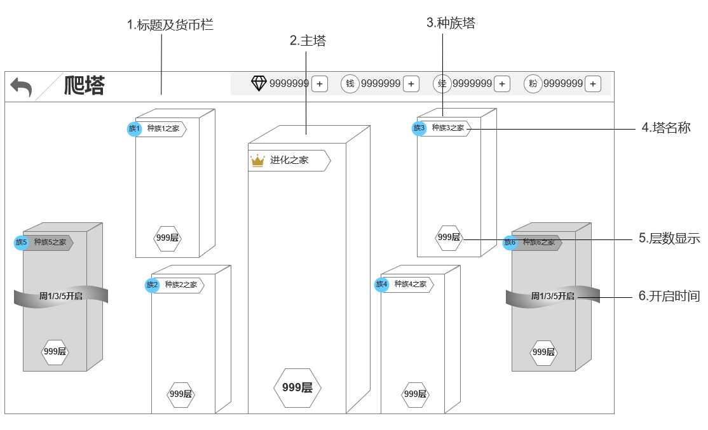 | 主界面为一级界面，界面中最多存在7栋楼 1.标题及货币栏：返回按钮+功能名称+货币栏 2.主塔：位于界面中心最大的一栋楼，整体大小形态都区别于其他楼（见参考） 3.种族塔：最多有6个同时显示，最少4个 位置显示：种族塔为4+2形式，初始会有4个，分布于主塔四周，剩余2个初始不在界面中，后续开启出现在两侧 楼形态：6个种族塔大小相同，都比主塔小，外观上还是参考主塔，表面增加关联各种族的相关元素，需要看得出差异 4.塔名称：包括种族标识+塔名称，主塔不分种族，需要一个特殊的图标 5.层数显示：显示在每座塔上，空间至少可以显示四位数层数 6.开启时间： 未到开启时间的种族塔，开启时间会显示在对应种族塔上 未到开启时间的种族塔，整座楼做遮灰处理，有灰色雾带环绕，开启时间对应显示在雾带上 | 主塔： 主塔自身需要带一些光效，不要做成选中，体现与种族塔差异即可 种族塔： 种族塔未到开启时间时，遮灰的状态可以做成动态灰雾笼罩的感觉，周围环绕的雾带颜色加深一些，不需要太实体，漂浮状 | 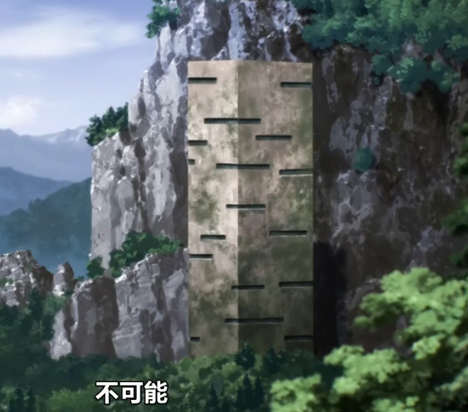 参考动画中的进化之家大楼 种族塔在进化之家的基础上做元素添加
爬塔界面 | 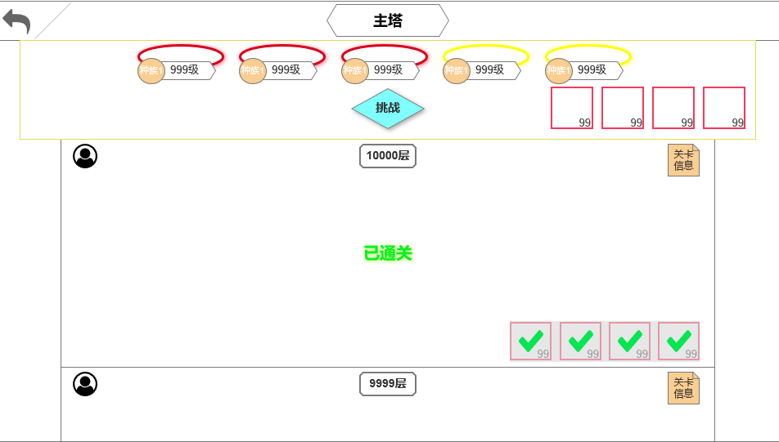 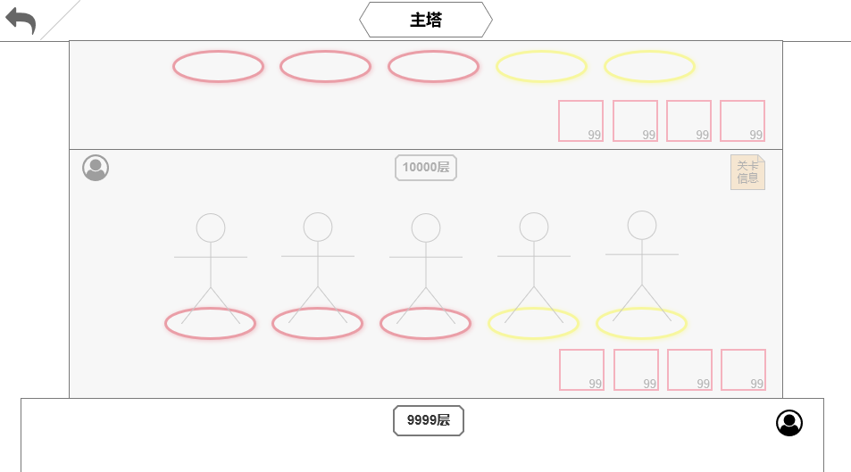 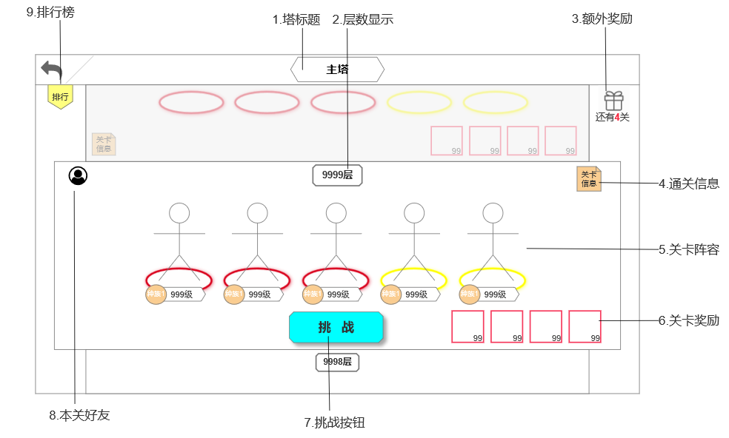 | 界面中显示对应塔的内部关卡列表，整体风格匹配每座塔的外观，里面也要有对应元素 关卡整体： 当前挑战：关卡整体凸出于建筑，内容等比例放大，界面中显示“本关好友+关卡信息+层数+关卡阵容（阵容+品质圈+阵营+等级）+奖励状态（图标+品质框+数量）+挑战按钮” 已通关：界面中显示“本关好友+关卡信息+层数+已通关+奖励状态（已领取状态）” 未解锁：界面中显示“本关好友+关卡信息+层数+关卡阵容（阵容+品质圈）+奖励状态（图标+品质框+数量）” 额外奖励：按钮形式，点击打开额外奖励界面，下方显示距下个奖励剩余的关卡数量，为0时不显示文字。界面层级置顶，滑动时不会被关卡挡住 通关信息：按钮形式，点击打开通关信息界面 关卡阵容： 当前挑战：阵容处显示——阵容+品质圈+阵营+等级 已通关：阵容处显示“已通关”，敌方阵容的五个位置脚下为统一样式圆圈，不代表品质 未解锁：阵容处显示——阵容+品质圈 关卡奖励： 当前挑战：图标+品质框+数量 已通关：奖励部分（图标+品质框+数量）遮灰带绿色对钩 未解锁：图标+品质框+数量 挑战按钮：只有当前关卡有 本关好友：按钮形式，点击打开本关好友tips 排行榜：按钮形式，点击打开排行榜界面，界面层级置顶，滑动时不会被关卡挡住 | 额外奖励按钮：加一些流光效果 升层动画表现：分三个部分 1 当前通关： 界面关卡中敌方的人物模型+种族+等级+挑战按钮消失，品质圈变为统一样式，过程可以做逐渐透明到消失的表现效果 当前通关关卡恢复到原本大小，界面中心显示“已通关”文字 2 升层： 通关关卡恢复大小后，界面滚动至下一关，下一关卡凸出放大 3 新关卡解锁： 关卡放大过程中，遮灰逐渐消失，最终显示为可挑战关卡的具体样式

本关好友界面 | 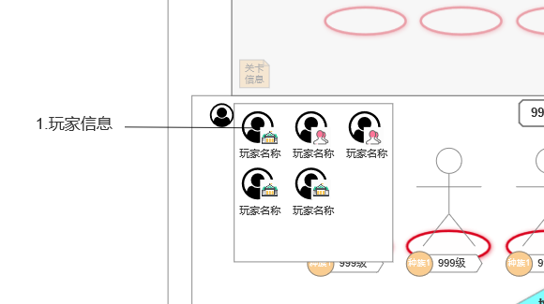 | tips形式，显示对应玩家头像和关系角标 公会和好友角标：有通用用通用，没有就出两个新的
额外奖励界面 | 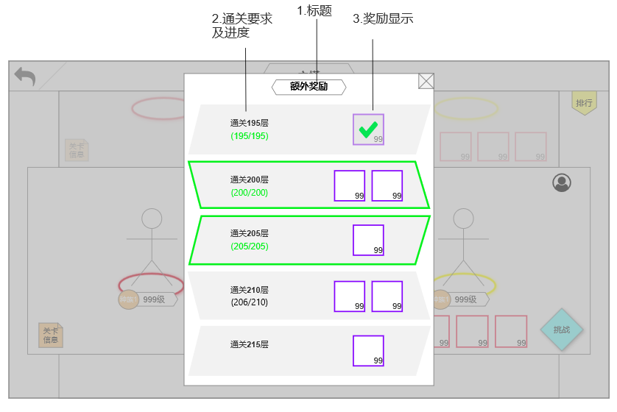 | 界面相对主界面居中，弹出时界面外遮灰不可点击 已领取：显示“通关要求+进度+奖励”，进度标绿，奖励部分置灰带绿色对钩 可领取：显示“通关要求+进度+奖励”，进度标绿，整个奖励框带可领取特效 未达成：显示“通关要求+奖励”，只有当前进度下的第一个未达成显示进度，其余不显示 | 可领取特效： 明显一些，可以绕着奖励框做一圈流光

通关信息界面 | 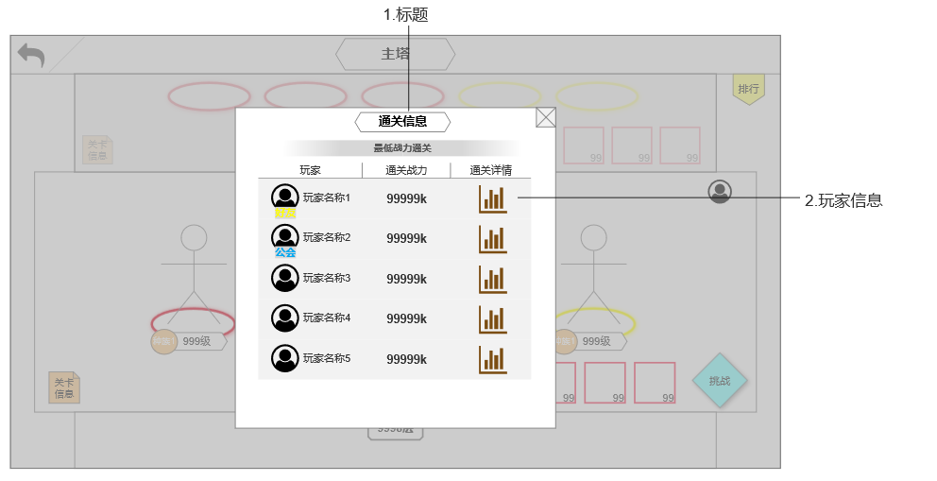 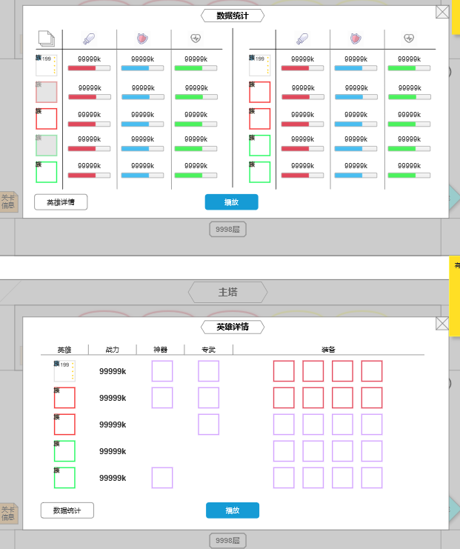 | 界面相对主界面居中，弹出时界面外遮灰不可点击 显示信息分三栏： 玩家信息：显示头像+玩家名称（+好友/公会标识），不是好友或公会成员则不显示标识 通关详情：可点击，点击弹出数据统计界面 数据统计和英雄详情界面，有通用走通用

副本界面 | 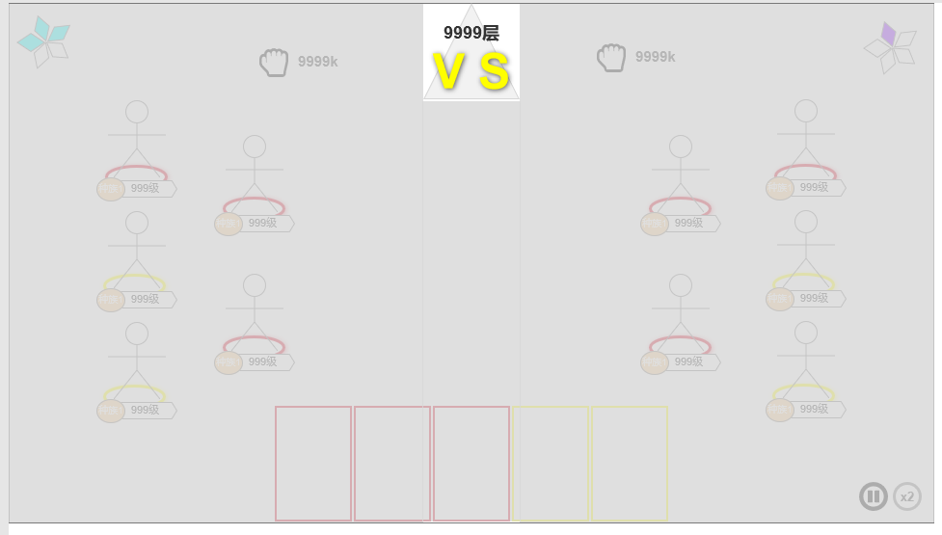 | 副本内界面通用，最上方新增层数显示，其他部分不变
排行榜 |  | 用通用的排行榜界面，不需要新做

